Druckvorlage
Druckbares Antragsformular (LTV Bayern): |  |  | 2015
Bitte diese Datei ausfüllen, speichern unter DTSA Anmeldung 2015-MM-TT Vereinsname und an dtsa@ltvb.de senden.

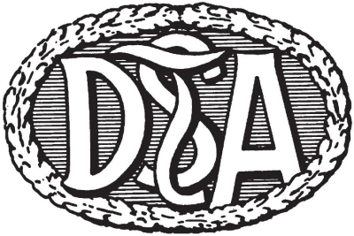

Antragsformular für die
Durchführung einer Abnahme des
Deutsche Tanzsportabzeichen (DTSA)

Abnahmeort: | 0
Datum der Abnahme: | 0
Abnahmeleiter: | 0 | Telefon: | 0

 | Name:
Abnehmer Nr.1: | 0
Abnehmer Nr.2: | 0
Abnehmer Nr.3: | 0

Rücksendeanschrift (hauptverantwortlicher Verein):
Verein: | 0
Ansprechpartner: | 0 |  | (nur Vorname Name)
Straße, Hs.Nr.: | 0
PLZ, Ort: | 0
Email: | 0
Telefon (für Rückfragen): | 0

Aufgrund der internen Änderung der Abläufe |  | Disziplinen (bitte ankreuzen/eintragen)
erhält jeder Ausrichter in Bayern direkt mit den
Urkunden und Medaillen auch eine
DTSA Rechnung vom LTVB. |  | Standard | 0
(Die DTV Rechnung entfällt damit.) |  | Latein | 0
 |  | Discofox | 0
Bei Vorablieferung der Medaillen und Urkunden |  | Salsa | 0
erfolgt die Rechnungsstellung im Nachhinein mit |  | Merengue | 0
Kontrolle der Abnahme. |  | Seniorentanz | 0
 |  | Kindertanz | 0
Aus diesem Grund gibt es auch nur noch eine |  | Hip Hop | 0
sendeanschrift für Urkunden, Medaillen und |  | Videoclipdancing | 0
Rechnung. |  | JMD | 0
 |  | Garde | 0
 |  | Steptanz | 0
weitere beteiligte Vereine/Schulen/…: |  | Alte Tänze | 0
 |  | Folklore | 0
0 |  | Tango Argentino | 0
0 |  | Country & Western | 0
0 |  | Linedance | 0
0 |  | Orientalischer Tanz | 0
 |  | Rollstuhltanz | 0
 |  | New Vogue | 0
 |  | Rock'n'Roll | 0

Hiermit beantragen wir die Durchführung der
oben aufgeführten DTSA Abnahme.
 |  | Ort, Datum | Unterschrift VEREIN

